产品信息
采购单号 | 1688订单号 | 供应商 | 运费 | 图片 | 品名 | SKU | 采购量 | 单价 | 总价
PO260723150 | 3314203681858006764 | 苍南县芸书文具有限公司 | ￥40.00 |  | HZ-冰激凌文具异形本四款*3 12pcs打包好 | WJ220479 | 300 | ￥5.5200 | 1696 | 
PO260723200 | 3314220961399006764 | 东阳市辰帆文化用品有限公司 | ￥110.00 | 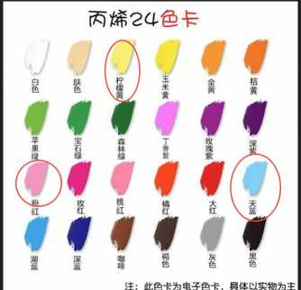 | HZ-冰激凌文具颜料12pcs+笔12pcs（颜料3色柠檬黄+天蓝+粉红）-散装回木板工厂打包 | WJ220485 | 300 | ￥2.7600 | 938 | 
PO260723216 | 3314388648257006764 | 龙港市合瑞纸塑制品厂 | ￥0.00 |  | HZ-游戏文具纹身贴纸四款*3 12pcs打包好 | WJ220466 | 299 | ￥4.5000 | 1345.5 | 
PO260723217 | 3314204005865006764 | 义乌市亿购包装材料有限公司 | ￥0.00 |  | HZ-游戏文具木板卡片 12pcs-散装回工厂打包好 | WJ220471 | 299 | ￥1.0000 | 299 | 
PO260723217 | 3314204005865006764 | 义乌市亿购包装材料有限公司 |  |  | HZ-冰激凌文具木板卡片12pcs-散装回工厂 | WJ220486 | 300 | ￥1.0000 | 300
PO260723218 | 3314370108001325559 | 温州寅煌工艺礼品有限公司 | ￥49.42 | 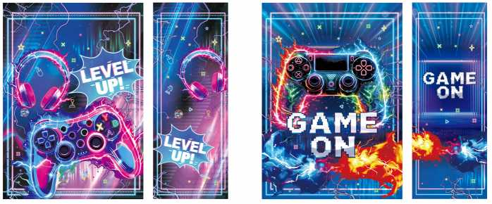 | HZ-游戏文具手提袋两款*6 12pcs打包好 | WJ220470 | 299 | ￥7.9200 | 2417.5 | 
PO260723219 | 3314372628169006764 | 温州市孝浪工艺品有限公司 | ￥0.00 |  | HZ-游戏文具钥匙扣四款*3 12pcs打包好 | WJ220469 | 299 | ￥8.4000 | 2511.6 |  | -179.6
PO260723220 | 3313767291543006764 | 广州市番禺区荣耀工艺品厂 | ￥80.00 | 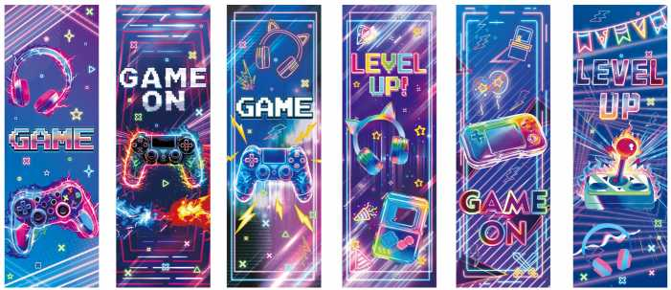 | HZ-游戏文具书签六款*2 12pcs打包好 | WJ220468 | 299 | ￥2.2000 | 737.8 | 
PO260723221 | 3313784282644006764 | 苍南县芸书文具有限公司 | ￥0.00 |  | HZ-游戏文具异形本四款*3 12pcs打包好 | WJ220467 | 299 | ￥6.0000 | 1794 | 
PO260723222 | 3314220961399006764 | 东阳市辰帆文化用品有限公司 | ￥0.00 | 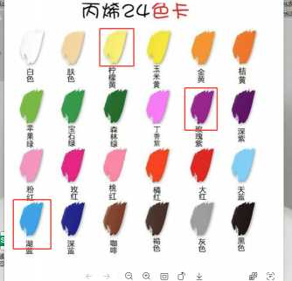 | HZ-游戏文具颜料12pcs+笔12pcs（颜料3色紫色+蓝色+黄色）-散装回木板工厂打包 | WJ220464 | 299 | ￥2.7600 | 825.24
PO260723223 | 3314205913095006764 | 台州市黄岩鸿博工艺品厂 | ￥70.00 |  | HZ-游戏文具木板四款*3 （加12个opp袋）12pcs打包好 | WJ220463 | 299 | ￥4.2100 | 1328.79 |  | -3.79
PO260723224 | 东望 | 海宁市许村镇彩饰工艺品经营部 | ￥0.00 | 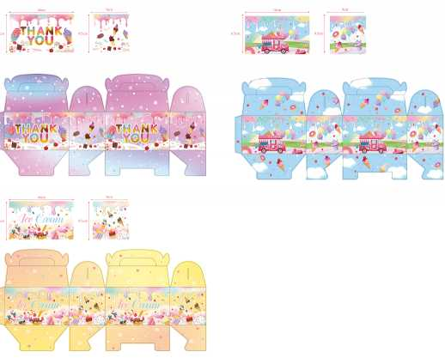 | HZ-冰激凌文具手提盒子三款*4 12pcs打包好 | WJ220487 | 300 | ￥8.6400 | 2592
PO260723225 | 3314371044479006764 | 台州市黄岩鸿博工艺品厂 | ￥70.00 |  | HZ-冰激凌文具绘木板四款*3（加12个opp袋） 12pcs打包好 | WJ220484 | 300 | ￥4.2100 | 1333 |  | -3
PO260723226 | 3314503632856006764 | 苏州乐达通贸易有限公司 | ￥0.00 |  | HZ-冰激凌文具贴纸50pcs打包好 | WJ220482 | 300 | ￥2.0000 | 600 | 
PO260723227 | 3313927274705006764 | 黄骅市创贸纸制品有限公司 | ￥42.59 |  | HZ-冰激凌文具diy贴纸八款+4随机 12pcs打包好 | WJ220481 | 300 | ￥3.0000 | 942.59 | 
PO260723228 | 3314371800405006764 | 广州市荔湾区壹佰分文具商行 | ￥220.00 | 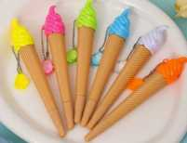 | HZ-冰激凌文具中性笔六款*2 12pcs打包好 | WJ220480 | 300 | ￥6.3600 | 2128 | 
PO260723229 |  | 星茹乐包装有限公司 | ￥0.00 |  | 飞机盒外径：27*26*4cm | WJ219632 | 145 | ￥1.5000 | 217.5

